상품제안서
타탄더블양면 핸디백담요A | 상품코드: S43636

 |  |  |  |  |  |  | 02-713-8555 | www.synergygift.co.kr
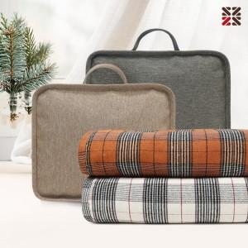

【상세/제작정보】 | <p><span style="font-size: 18.6667px;">※ 커버에만 인쇄 가능한 상품입니다.</span>​</p>

【인쇄/포장옵션】 | 실크 / 핸디백세팅

【공급단가】 | 수량 | 30~ | 100~ | 300~ | 500~ | 1,000~
*VAT별도 | 단가 | 11,640원 | 11,190원 | 10,640원 | 10,370원 | 10,190원

【상품 URL】 | https://www.synergygift.co.kr:443/src/goods_detail.php?gdno=43636

